Tabelle1
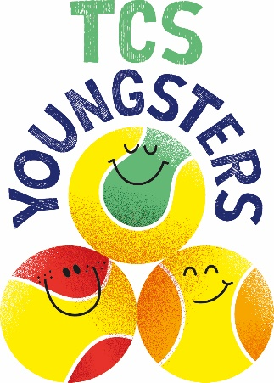
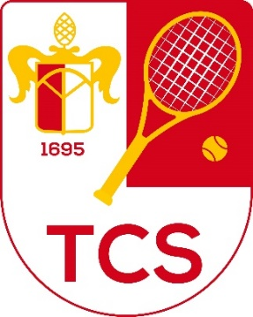

TCS-Youngsters-Race

Name:
Vorname:
Saison:
Zeitraum vom 1. Februar - 31. Januar

Aktion / Erfolg | Wertigkeit | Anzahl | Punkte
pro Punktspiel Einzel | 15 |  | 0
pro Punktspiel Doppel | 12 |  | 0
Pro Sieg Einzel oder Doppel | 5 |  | 0
Aktive Mithilfe bei Vereinsveranstaltungen (Turniere, Events) | ab Förderjahr 01.02.2024-31.01.2025 Pflicht
stundenweise nach Vorgabe der Vereinsjugendleitung | 10 |  | 0
ganztägig nach Vorgabe der Vereinsjugendleitung | 20 |  | 0
Turnierteilnahme BTV Kids-Serie Kat 2 oder 3 | 10 |  | 0
Viertelfinale | 5 |  | 0
Halbfinale | 10 |  | 0
Finale | 15 |  | 0
Sieg | 20 |  | 0
Turnierteilnahme BTV Kids-Serie Kat 1 | 15 |  | 0
Viertelfinale | 5 |  | 0
Halbfinale | 10 |  | 0
Finale | 25 |  | 0
Sieg | 40 |  | 0
Turnierteilnahme DTB Turnier J3 - J5 | 15 |  | 0
Viertelfinale | 5 |  | 0
Halbfinale | 10 |  | 0
Finale | 25 |  | 0
Sieg | 40 |  | 0
Turnierteilnahme DTB Turnier J1 - J2 / A1-A6 / TE &ITF | 20 |  | 0
Viertelfinale | 15 |  | 0
Halbfinale | 30 |  | 0
Finale | 55 |  | 0
Sieg | 80 |  | 0
Gesamtsumme: |  |  | 0
Punktewert: |  |  | TBA
Fördersumme:

